상품제안서
리빙아트 IH 모던 후라이궁중팬 28cm 2종세트 | 상품코드: S38583

 |  |  |  |  |  |  | 02-713-8555 | www.synergygift.co.kr
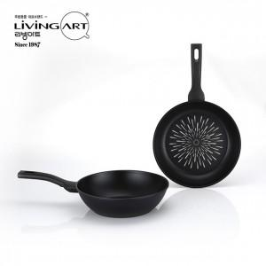

【상세/제작정보】

【인쇄/포장옵션】 | 스티커 / 포장불가능

【공급단가】 | 수량 | 20~ | 50~ | 100~ | 300~ | 1,000~
*VAT별도 | 단가 | 29,300원 | 27,500원 | 26,600원 | 25,500원 | 24,600원

【상품 URL】 | https://www.synergygift.co.kr:443/src/goods_detail.php?gdno=38583

